Сбермаркет
 | https://business.sbermarket.ru/ |  | 1 | 2 | 3 | 4 | 5 | 6 | 7 | 8 | 9 | 10 | 11 | 12 | 13 | 14 | 15 | 16 | 17 | 18 | 19 | 20 | 21 | 22 | 23 | 24 | 25
 | Наименование / адрес |  | Н. Новгород, ул. М.Горького, 154 | Дзержинск, ул.Гайдара, 59 | г.Кстово, ул. 40 лет Октября, д.10 | Домодедово, ул. Курыжова, 7 | Москва, Пятницкое ш., 21 | КЕМЕРОВО, СОВЕТСКИЙ, 47 | НОВОКУЗНЕЦК, КИРОВА, 21А | Нижний Тагил, ПР-Т ЛЕНИНА, 62 | В. ПЫШМА УЛ. ОРДЖОНИКИДЗЕ, 22 | ПЕРВОУРАЛЬСК УЛ. ВАТУТИНА, 38 | Магнитогорск, пр. Карла Маркса, 107 | Копейск, пр-т Победы, 20А | г. Уфа, ул. Карла Маркса, 25 | Самара, ул. Губанова, 6 | Новокуйбышевск, ул. 50-летия НПЗ, 10 | Чапаевск, ул. Запорожская, 18а | г. Оренбург, пр Гагарина 29/2 | Красноярск, ул. Карамзина, д. 20А | г. Орск, проспект Ленина, дом 19 | Волгоград, ул. Аллея Героев, 5 | Тольятти, ул. Революционная, 52А | Санкт-Петербург, пр. Энгельса, 120 | Санкт-Петербург, улица Наличная, 22 | Пенза, ул. Московская, 60 | Курск, ул. Карла Маркса, 68
1 | Молоко 3,2% ультрапастеризованное 1 л ЭкоНива | https://business.sbermarket.ru/multisearch?q=Молоко%203%2C2%25%20ультрапастеризованное%201%20л%20ЭкоНива&sid=85&vertical=all | улица Максима Горького, 154, Нижний Новгород | улица Гайдара, 59, Дзержинск, Нижегородская область | улица 40 лет Октября, 10, Кстово, Нижегородская область | улица Курыжова, 7, Домодедово, Московская область | Пятницкое шоссе, 21, Москва | Советский проспект, 47, Кемерово | улица Кирова, 21А, Новокузнецк, Кемеровская область | проспект Ленина, 62, Нижний Тагил, Свердловская область | улица Орджоникидзе, 22, Верхняя Пышма, Свердловская область | улица Ватутина, 38, Первоуральск, Свердловская область | проспект Карла Маркса, 107, Магнитогорск, Челябинская область | проспект Победы, 20А, Копейск, Челябинская область | улица Карла Маркса, 25, Уфа, Республика Башкортостан | улица Губанова, 6, Самара | улица 50-летия НПЗ, 10, Новокуйбышевск, Самарская область | Запорожская улица, 18А, Чапаевск, Самарская область | проспект Гагарина, 29/2, Оренбург | улица Карамзина, 20А, Красноярск | проспект Ленина, 19, микрорайон Новый город, Орск, Оренбургская область | улица Аллея Героев, 5, Волгоград | Революционная улица, 52А, Тольятти, Самарская область | проспект Энгельса, 120, Санкт-Петербург | Наличная улица, 22, Санкт-Петербург | Московская улица, 60, Пенза | улица Карла Маркса, 68, Курск
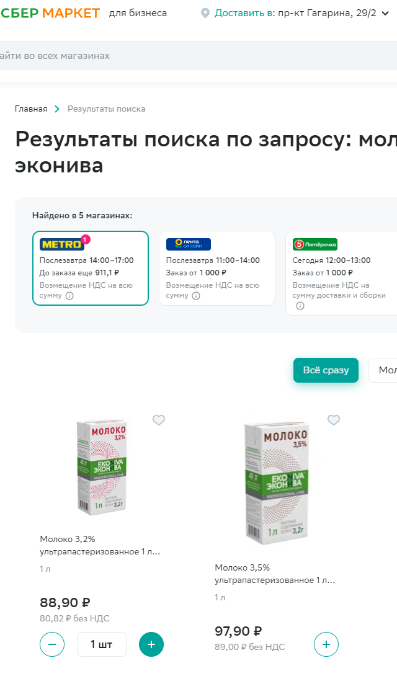
2 | Молоко 3,2% ультрапастеризованное 925 мл Домик в деревне | https://business.sbermarket.ru/multisearch?q=Молоко%203%2C2%25%20ультрапастеризованное%20925%20мл%20Домик%20в%20деревне&sid=85&vertical=all
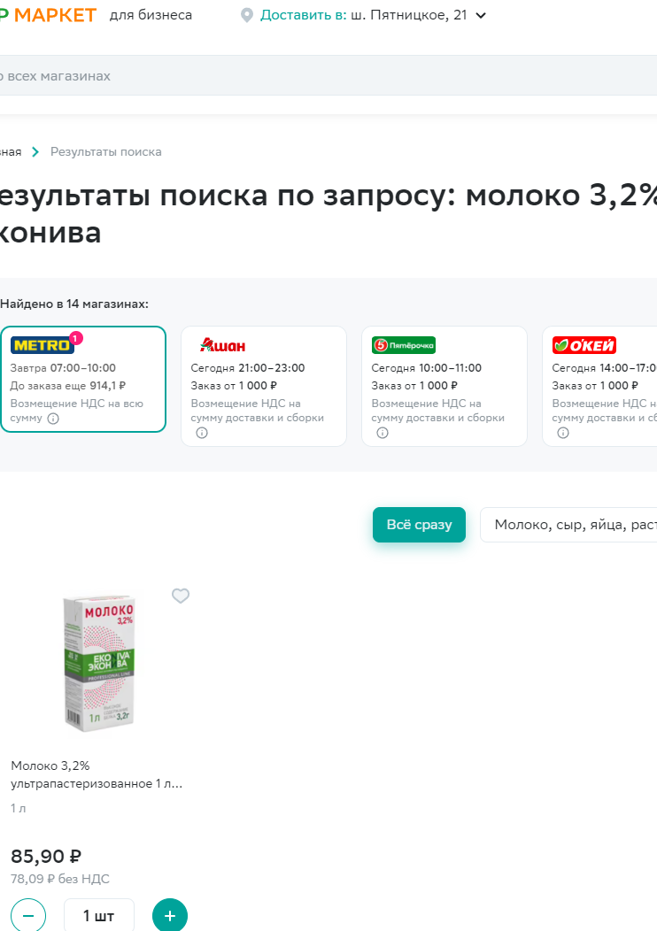
3 | Молоко 3,5% ультрапастеризованное 925 мл Домик в деревне | https://business.sbermarket.ru/multisearch?q=Молоко%203%2C5%25%20ультрапастеризованное%20925%20мл%20Домик%20в%20деревне&sid=85&vertical=all
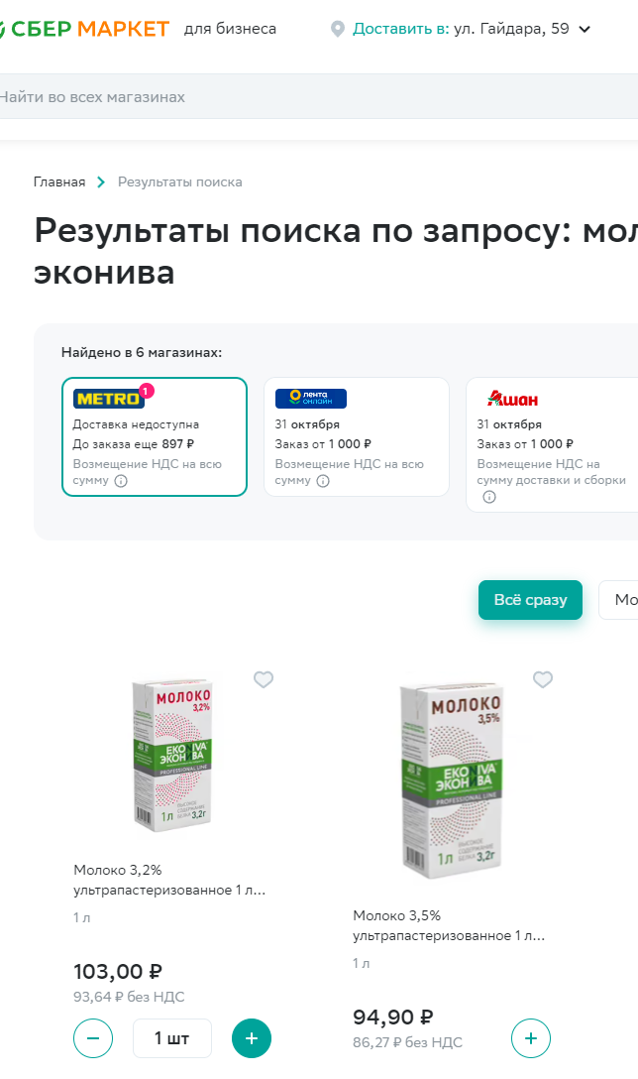
4 | Сахар ARO белый песок 50 кг | https://business.sbermarket.ru/multisearch?q=%22Сахар%20ARO%20белый%20песок&sid=85&vertical=all
5 | Сахар Aro свекловичный белый песок 1 кг | https://business.sbermarket.ru/multisearch?q=%22Сахар%20Aro%20свекловичный%20белый%20песок%201%20кг&sid=85&vertical=all
6 | Соль поваренная ARO каменная мелкого помола 1 кг | https://business.sbermarket.ru/multisearch?q=%22Соль%20поваренная%20ARO%20каменная%20мелкого%20помола%201%20кг%20%22&sid=85&vertical=all
7 | Газированный напиток Добрый Cola 0,33 л х 24 шт | https://business.sbermarket.ru/multisearch?q=Газированный%20напиток%20Добрый%20Cola%200%2C33%20л%20х%2024%20шт&sid=85&vertical=all
8 | Газированный напиток Добрый Cola без сахара 330 мл x 12 шт | https://business.sbermarket.ru/multisearch?q=Газированный%20напиток%20Добрый%20Cola%20без%20сахара%20330%20мл%20x%2012%20шт&sid=85&vertical=all
9 | Газированный напиток Добрый Cola 0,33 л | https://business.sbermarket.ru/multisearch?q=%22Газированный%20напиток%20Добрый%20Cola%200%2C33%20л%20&sid=85&vertical=all
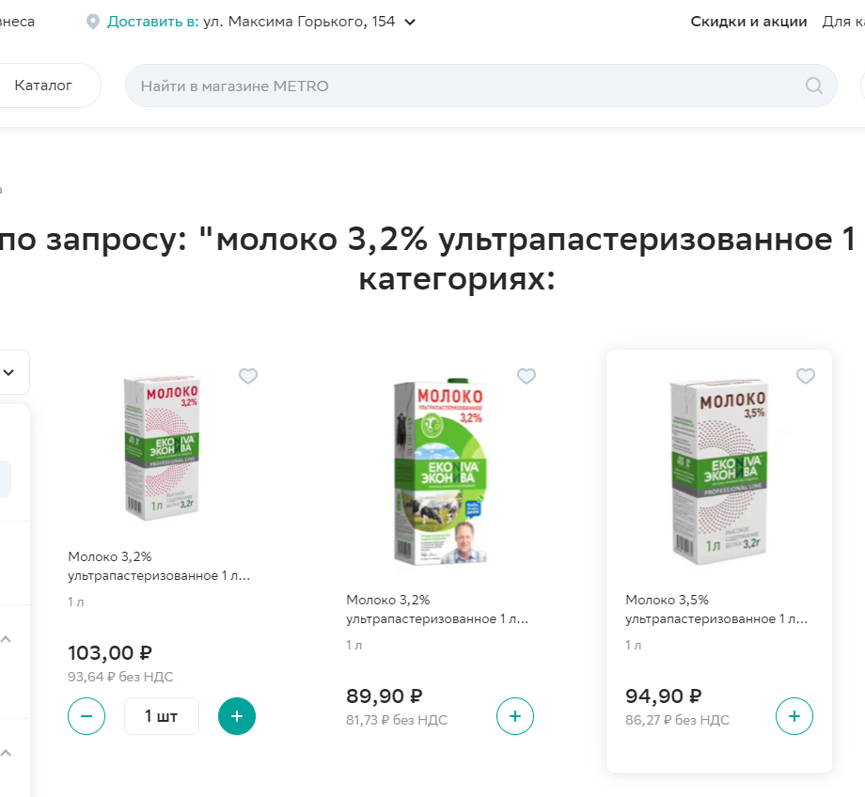
10 | Газированный напиток Добрый Cola без сахара 0,5 л | https://business.sbermarket.ru/multisearch?q=Газированный%20напиток%20Добрый%20Cola%20без%20сахара%200%2C5%20л&sid=85&vertical=all
11 | Газированный напиток Добрый Кола 0,5 л | https://business.sbermarket.ru/multisearch?q=Газированный%20напиток%20Добрый%20Кола%200%2C5%20л&sid=85&vertical=all
12 | Газированный напиток Добрый Cola без сахара 0,33 л | https://business.sbermarket.ru/multisearch?q=Газированный%20напиток%20Добрый%20Cola%20без%20сахара%200%2C33%20л&sid=85&vertical=all
13 | Подсолнечное масло Слобода рафинированное 1,8 л | https://business.sbermarket.ru/multisearch?q=Подсолнечное%20масло%20Слобода%20рафинированное%201%2C8%20л&sid=85&vertical=all
14 | Подсолнечное масло Олейна Классическая рафинированное дезодорированное 1 л | https://business.sbermarket.ru/multisearch?q=%22Подсолнечное%20масло%20Олейна%20Классическая%20рафинированное%20дезодорированное%201%20л%20%22&sid=85&vertical=all
15 | Подсолнечное масло Слобода рафинированное 1 л | https://business.sbermarket.ru/multisearch?q=Подсолнечное%20масло%20Слобода%20рафинированное%201%20л&sid=85&vertical=all
16 | Подсолнечное масло Затея рафинированное дезодорированное 1 л | https://business.sbermarket.ru/multisearch?q=Подсолнечное%20масло%20Затея%20рафинированное%20дезодорированное%201%20л&sid=85&vertical=all
17 | Подсолнечное масло Слобода рафинированное 2,7 л | https://business.sbermarket.ru/multisearch?q=%22Подсолнечное%20масло%20Слобода%20рафинированное%202%2C7%20л%20%22&sid=85&vertical=all
18 | Дрожжи Саф-Момент сухие быстродействующие 11 г | https://business.sbermarket.ru/multisearch?q=Дрожжи%20Саф-Момент%20сухие%20быстродействующие%2011%20г&sid=85&vertical=all
19 | Помидоры | https://business.sbermarket.ru/multisearch?q=Помидоры&sid=85&vertical=all
20 | Шампиньоны | https://business.sbermarket.ru/multisearch?q=Шампиньоны&sid=85&vertical=all
21 | Шампиньоны ~3 кг | https://business.sbermarket.ru/multisearch?q=%22Шампиньоны%20~3%20кг%20%22&sid=85&vertical=all
22 | Шампиньоны свежие Metro Chef целые 500 г | https://business.sbermarket.ru/multisearch?q=Шампиньоны%20свежие%20Metro%20Chef%20целые%20500%20г&sid=85&vertical=all
23 | Лук репчатый красный 3 шт | https://business.sbermarket.ru/multisearch?q=Лук%20репчатый%20красный&sid=85&vertical=all
24 | Лук репчатый красный | https://business.sbermarket.ru/multisearch?q=Лук%20репчатый%20красный&sid=85&vertical=all
25 | Салат Айсберг ~500 г | https://business.sbermarket.ru/multisearch?q=Салат%20Айсберг%20~500%20г&sid=85&vertical=all
26 | Салат Айсберг кочан 1 шт | https://business.sbermarket.ru/multisearch?q=%22Салат%20Айсберг%20кочан&sid=85&vertical=all
27 | Перец сладкий красный | https://business.sbermarket.ru/multisearch?q=Перец%20сладкий%20красный&sid=85&vertical=all
28 | Перец Ласточка
29 | Перец грунтовой | https://business.sbermarket.ru/multisearch?q=Перец&sid=85&vertical=all
30 | Перец сладкий зеленый в лотке ~600 г | https://business.sbermarket.ru/multisearch?q=Перец%20сладкий&sid=85&vertical=all
31 | Огурцы короткоплодные | https://business.sbermarket.ru/multisearch?q=Огурцы%20короткоплодные&sid=85&vertical=all
32 | Огурцы короткоплодные 450 г
33 | Помидоры черри тепличные красные 200 г | https://business.sbermarket.ru/multisearch?q=Помидоры%20черри%20тепличные&sid=85&vertical=all
34 | Помидоры черри красные тепличные 200 г | https://business.sbermarket.ru/multisearch?q=Помидоры%20черри%20красные&sid=85&vertical=all
35 | Помидоры Черри Экокультура 250 г | https://business.sbermarket.ru/multisearch?q=%22Помидоры%20Черри%20Экокультура%20250%20&sid=85&vertical=all
36 | Помидоры Черри Мое лето Дольче Вита 250 г | https://business.sbermarket.ru/multisearch?q=Помидоры%20Черри%20Мое%20лето%20Дольче%20Вита%20250%20г&sid=85&vertical=all
37 | Печенье Oreo сахарное с какао-ванилью 228 г | https://business.sbermarket.ru/multisearch?q=Печенье%20Oreo%20сахарное%20с%20какао-ванилью%20228%20г&sid=85&vertical=all
38 | Файлы-вкладыши Sigma с перфорацией глянцевые А4 30 мкм 100 штук | https://business.sbermarket.ru/multisearch?q=Файлы-вкладыши%20Sigma%20с%20перфорацией%20глянцевые%20А4%2030%20мкм%20100%20штук&sid=85&vertical=all
39 | Ножницы 365 дней офисные L11226 | https://business.sbermarket.ru/multisearch?q=%22Ножницы%20365%20дней%20офисные%20L11226&sid=166&vertical=all
40 | Ножницы Aro 16,5 см | https://business.sbermarket.ru/multisearch?q=%22Ножницы%20Aro%2016%2C5%20см%20%22&sid=85&vertical=all
41 | Ножницы Aro 20,5 см | https://business.sbermarket.ru/multisearch?q=Ножницы%20Aro%2020%2C5%20см&sid=85&vertical=all
42 | Салфетки Aro однослойные 24 х 24 см 100 шт | https://business.sbermarket.ru/multisearch?q=Салфетки%20Aro%20однослойные%2024%20х%2024%20см%20100%20шт&sid=85&vertical=all
43 | Салфетки Aro сервировочные 24 х 24 см 250 шт | https://business.sbermarket.ru/multisearch?q=%22Салфетки%20Aro%20сервировочные%2024%20х%2024%20см%20250%20шт%20%22&sid=85&vertical=all
44 | Салфетки бумажные Familia Радуга 1 слой 24 х 23 см 100 шт | https://business.sbermarket.ru/multisearch?q=Салфетки%20бумажные%20Familia%20Радуга&sid=85&vertical=all
45 | Бумага для печати Aro A4 80 г/м² 500 листов | https://business.sbermarket.ru/multisearch?q=%22Бумага%20для%20печати%20Aro%20A4%2080%20г%2Fм²%20500%20листов%20%22&sid=85&vertical=all
46 | Бумага для печати Снегурочка А4 80 г/м² 500 листов | https://business.sbermarket.ru/multisearch?q=Бумага%20для%20печати%20Снегурочка%20А4%2080%20г%2Fм²%20500%20листов&sid=85&vertical=all
47 | Бумага для печати SvetoCopy 80 г/кв.м А4 500 листов | https://business.sbermarket.ru/multisearch?q=Бумага%20для%20печати%20SvetoCopy%2080%20г%2Fкв.м%20А4%20500%20листов&sid=85&vertical=all
48 | Стиральный порошок Bimax 100 пятен для всех видов тканей 3 кг | https://business.sbermarket.ru/multisearch?q=%22Стиральный%20порошок%20Bimax%20100%20пятен%20для%20всех%20видов%20тканей%203%20кг%20%22&sid=85&vertical=all
49 | Стиральный порошок Миф Аквапудра Морозная свежесть для всех видов тканей 9 кг | https://business.sbermarket.ru/multisearch?q=%22Стиральный%20порошок%20Миф%20Аквапудра%20Морозная%20свежесть%20для%20всех%20видов%20тканей%209%20кг%20%22&sid=85&vertical=all
50 | Пакеты для мусора Metro Professional 160 л 10 шт | https://business.sbermarket.ru/multisearch?q=%22Пакеты%20для%20мусора%20Metro%20Professional%20160%20л%2010%20шт%20%22&sid=85&vertical=all
51 | Мешки для мусора Aro черные 60 л 20 шт | https://business.sbermarket.ru/multisearch?q=%22Мешки%20для%20мусора%20Aro%20черные%2060%20л%2020%20шт%20%22&sid=85&vertical=all
52 | Пакеты-майка для упаковки и хранения продуктов ARO 50 х 25 см 200 шт | https://business.sbermarket.ru/multisearch?q=Пакеты%20для%20упаковки%20и%20хранения%20продуктов&sid=85&vertical=all
53 | Перчатки Лента с ПВХ покрытием 5 пар | https://business.sbermarket.ru/multisearch?q=Перчатки%20Лента%20с%20ПВХ%20покрытием%205%20пар&sid=85&vertical=all
54 | Перчатки Лента GLA008 одноразовые M 100 шт | https://business.sbermarket.ru/multisearch?q=Перчатки%20Лента%20GLA008%20одноразовые%20M%20100%20шт&sid=85&vertical=all
55 | Перчатки Лента GLA008 одноразовые L 100 шт | https://business.sbermarket.ru/multisearch?q=Перчатки%20Лента%20GLA008%20одноразовые%20L%20100%20шт&sid=85&vertical=all
56 | Салфетки 365 дней бумажные однослойные 24 x 24 см 100 шт | https://business.sbermarket.ru/multisearch?q=Салфетки%20365%20дней%20бумажные%20однослойные%2024%20x%2024%20см%20100%20шт&sid=85&vertical=all

Метро
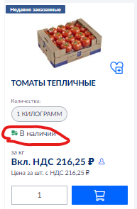
https://mshop.metro-cc.ru/shop/ |  | В наличии? | Логин | Пароль | Город
aro Сахар белый кристаллический ТС2, 50кг | 210383 |  | spbplyus | 12345678 | СПб
aro Сахар белый кристаллический ТС2, 5кг | 210381 |  | dodo.pitstza | 12345678 | СПб
Сахар-песок 1 кг | 117189 |  | pizzavo01 | metro12345 | СПб
aro Соль поваренная, 1кг | 55583 |  | DODOPENZA | DODOPENZA | Пенза
 |  |  | DODOKURSK | DODOKURSK | Курск
Масло подсолнечное Слобода рафинированное дезодорированное, 1л | 495142 |  | DODONOVGOROD | DODOKSTOVO | Новгород
Масло подсолнечное Затея рафинированное дезодорированное, 1л | 433365 |  | e.maslennikova.dodo@gmail.com | metro12345 | Оренбург
Масло подсолнечное Слобода рафинированное дезодорированное, 1.8л | 300271 |  | Picca2021 | Picca2021 | Новокузнецк
Масло подсолнечное Слобода рафинированное дезодорированное, 2.7л | 550331 |  | Dodopizzasibir | dodopizza1709 | Кемерово
 |  |  | metromgn.dodo@gmail.com | METRO123 | Магнитогорск
Молоко Эконива ультрапастеризованное 3.2%, 1л | 663925 |  | dodo.ufa1@gmail.com | dodo.ufa1@gmail.com | УФА
Молоко Брянский молочный комбинат ультрапастеризованное 3.2%, 975мл | 667355 |  | ufa2.dodo@gmail.com | ufa2.dodo@gmail.com | УФА
METRO Chef Оливки черные резаные, 300г | 135380 |  | troshindodo@gmail.com | troshindodo@gmail.com | УФА
Крупка пшеничная Mamma Mia Pizza для пасты, 5кг | 646912 |  | egmaslennikova@yandex.ru | 123456789 | Волгоград
Мука Mamma Mia Pizza для пиццы высший сорт, 10кг | 646913 |  | oz3.dodo@gmail.com | 123456789 | Домодедово
Печенье Oreo Original, 228г | 511463 |  | kolesnikov.dodopizza@gmail.com | Metro123 | Москва, Воскресенск (2 адреса. Могут быть разные цены)
METRO PROFESSIONAL Стакан бесцветный прозрачный 100шт, 200мл (421654) | 421654 |  | dodo5555 | dodo5555 | Копейск
METRO PROFESSIONAL Мешки для мусора без тесемок 160л, 10шт (617481) | 617481 |  | v.pishma.dodo@gmail.com | Dodopizza21 | Пышма
Aro Мешки для мусора без тесемок 60л 20шт (603241) | 603241 |  | n.tagil.dodo@gmail.com | Dodopizza21 | Тагил
Aro Вкладыши прозрачные Эконом А4 25мкм 200шт (564885) | 564885 |  | egmasl@yandex.ru | egmasl@yandex.ru
METRO PROFESSIONAL Бумажные полотенца 1 слой сложение V(ZZ) 250л, 5шт | 440495 |  | ORENDODO | ORENDODO | Оренбург
Бумага офисная А4, уп | 345810 |  | Krasnoyarsk-dodo | zZ12345! | Красноярск
aro Бумага офисная A4, 80г/м2, 1 x 5 шт | 218809 |  | DODOPRTSS | DODOPRTSS | Самара. Прц
Бумага офисная Svetocopy A4, 80г/м2, 5 шт | 93657 |  | i.belyanskiy.dodo@gmail.com | dodo2022 | Балаково
Бумага офисная Снегурочка А4 80г/м2 | 356954 |  | oz12.dodo | oz12.dodo | Тольятти
ЛУК КРАСНЫЙ | A000911 |  | Oz15.dodo@gmail.com | Oz15.dodo@gmail.com | Самара
ОГУРЦЫ КОРОТКОПЛОДНЫЕ | A000839 |  | oz120.dodo | oz120.dodo | Самара
ПЕРЕЦ ЗЕЛЁНЫЙ | A000918 |  | oz25.dodo | oz25.dodo | Самара
САЛАТ АЙСБЕРГ КОЧАННЫЙ ВЕСОВОЙ | A000848 |  | rp.kstovo.ms@gmail.com | metro123 | Кстово, НН
ТОМАТЫ ЧЕРРИ КРАСНЫЕ КРУГЛЫЕ 250Г | A000886
ТОМАТЫ ТЕПЛИЧНЫЕ | A000885
ГРИБЫ ШАМПИНЬОНЫ (КОРОБ 3КГ) | A000804
Напиток Добрый Cola газированный, 500мл | 203430
Напиток Добрый Cola без сахара газированный, 500мл | 203428
Напиток Добрый Cola газированный, 330мл | 203391
Напиток Добрый Cola без сахара газированный, 330мл | 203399
Напиток Добрый Лимон-лайм газированный, 500мл | 203434
Напиток Добрый Апельсин газированный, 500мл | 203426
Напиток Добрый Манго-маракуйя газированный, 500мл | 203437

